Sheet1
Scene No. | 3
Quest Title | 沙漠入口
Quest Log | 找白老师
Map No. | 22
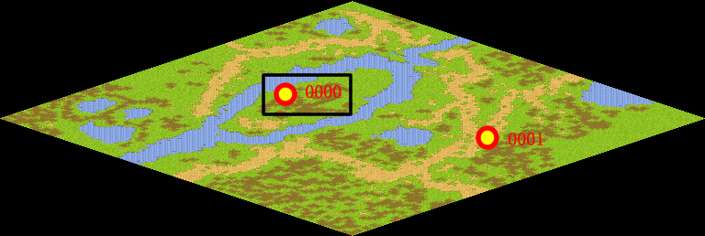
NPC No. | 0
Condition
Dialog | 恩，莫古说得很对，我会和新人们说的，我觉得环保教育最好在学校里也推广一下，你去找白老师，和他谈谈关于环保教育的事。
Select
Result | 1 : Scene 0004,

NPC No. | 23
Condition
Dialog | 让新来的玩家注意保护环境，不然绿地变沙漠，我就没地方住了。
Select | 1：确定
Result | 1 :关闭对话框

ScriptFile | Qlog-0044-003.scr
 | Q0000-0044-003.scr
 | Q0023-0044-003.scr

